第６表
第６表 年齢別消防吏員数 |  |  |  |  |  |  |  |  |  |  |  | 令和7年4月1日現在
区分 市町村別 | 消 防 | 18～ | 21～ | 26～ | 31～ | 36～ | 41～ | 46～ | 51～ | 56歳 |  | 平均
 | 吏員計 | 20歳 | 25歳 | 30歳 | 35歳 | 40歳 | 45歳 | 50歳 | 55歳 | 以上 | 年齢合計 | 年齢
千葉県計 | 8,350 | 314 | 1,319 | 1,234 | 1,081 | 967 | 687 | 958 | 900 | 890 | 319,357 | 38.2
千葉市 | 946 | 23 | 178 | 166 | 150 | 127 | 71 | 53 | 49 | 129 | 34,829 | 36.8
銚子市 | 107 | 4 | 12 | 11 | 10 | 12 | 14 | 19 | 13 | 12 | 4,324 | 40.4
市川市 | 527 | 8 | 49 | 64 | 70 | 53 | 29 | 74 | 97 | 83 | 22,270 | 42.3
船橋市 | 706 | 31 | 153 | 110 | 79 | 76 | 65 | 46 | 64 | 82 | 25,963 | 36.8
木更津市 | 200 | 7 | 28 | 30 | 23 | 14 | 19 | 33 | 24 | 22 | 7,859 | 39.3
松戸市 | 525 | 15 | 69 | 81 | 91 | 61 | 29 | 53 | 76 | 50 | 20,229 | 38.5
野田市 | 199 | 13 | 52 | 34 | 21 | 10 | 16 | 9 | 23 | 21 | 7,036 | 35.4
成田市 | 254 | 3 | 21 | 34 | 47 | 47 | 30 | 36 | 27 | 9 | 9,846 | 38.8
旭市 | 113 | 1 | 11 | 6 | 15 | 21 | 21 | 23 | 13 | 2 | 4,543 | 40.2
習志野市 | 219 | 10 | 33 | 38 | 23 | 29 | 18 | 32 | 22 | 14 | 8,162 | 37.3
柏市 | 476 | 7 | 82 | 85 | 66 | 62 | 41 | 30 | 49 | 54 | 17,938 | 37.7
市原市 | 383 | 18 | 56 | 49 | 45 | 56 | 45 | 45 | 31 | 38 | 14,611 | 38.1
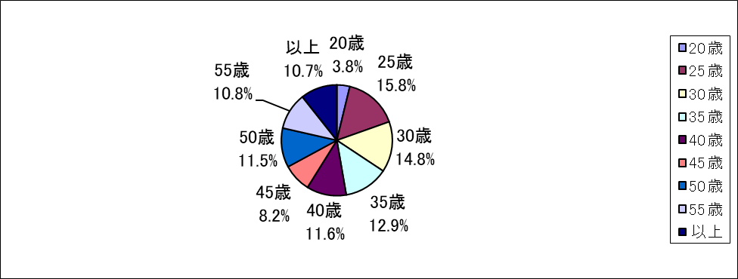
流山市 | 223 | 12 | 64 | 29 | 22 | 18 | 23 | 10 | 18 | 27 | 7,916 | 35.5
八千代市 | 245 | 4 | 50 | 46 | 41 | 25 | 14 | 19 | 22 | 24 | 8,924 | 36.4
我孫子市 | 181 | 6 | 40 | 24 | 20 | 18 | 13 | 23 | 18 | 19 | 6,845 | 37.8
鎌ケ谷市 | 152 | 3 | 20 | 23 | 17 | 17 | 17 | 23 | 20 | 12 | 5,943 | 39.1
君津市 | 163 | 1 | 12 | 27 | 44 | 31 | 6 | 27 | 10 | 5 | 6,072 | 37.3
富津市 | 98 | 12 | 18 | 13 | 7 | 14 | 5 | 3 | 7 | 19 | 3,604 | 36.8
浦安市 | 215 | 6 | 38 | 45 | 22 | 14 | 14 | 13 | 28 | 35 | 8,275 | 38.5
四街道市 | 127 | 8 | 27 | 18 | 11 | 17 | 10 | 9 | 13 | 14 | 4,663 | 36.7
袖ケ浦市 | 127 | 10 | 19 | 26 | 19 | 15 | 9 | 13 | 8 | 8 | 4,478 | 35.3
富里市 | 86 | 3 | 12 | 24 | 7 | 5 | 5 | 8 | 15 | 7 | 3,228 | 37.5
栄町 | 49 | 1 | 12 | 8 | 2 | 2 | 4 | 7 | 6 | 7 | 1,910 | 39.0
安房郡市広域市町村圏事務組合 | 278 | 24 | 35 | 32 | 37 | 32 | 21 | 45 | 28 | 24 | 10,571 | 38.0
長生郡市広域市町村圏組合 | 246 | 12 | 28 | 31 | 28 | 35 | 19 | 43 | 25 | 25 | 9,660 | 39.3
匝瑳市横芝光町消防組合 | 111 | 6 | 9 | 8 | 21 | 20 | 13 | 24 | 6 | 4 | 4,299 | 38.7
山武郡市広域行政組合 | 276 | 12 | 31 | 38 | 38 | 27 | 33 | 57 | 30 | 10 | 10,622 | 38.5
香取広域市町村圏事務組合 | 217 | 15 | 27 | 24 | 28 | 30 | 34 | 29 | 19 | 11 | 8,164 | 37.6
佐倉市八街市酒々井町消防組合 | 429 | 20 | 68 | 45 | 34 | 36 | 26 | 64 | 59 | 77 | 17,614 | 41.1
印西地区消防組合 | 276 | 9 | 39 | 42 | 30 | 31 | 16 | 42 | 40 | 27 | 10,867 | 39.4
夷隅郡市広域市町村圏事務組合 | 196 | 10 | 26 | 23 | 13 | 12 | 7 | 46 | 40 | 19 | 8,092 | 41.3

